Лист1
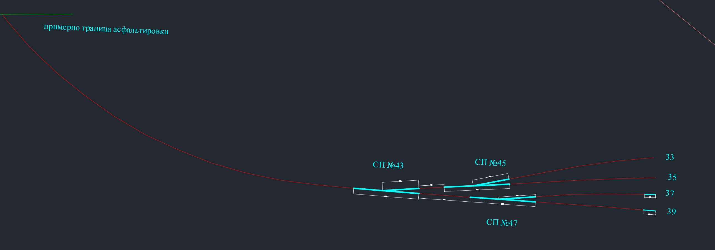
 | ось | рельсы
асф-сп43 | 139.16 | 278.32
сп43-сп45 | 8.72 | 17.44
сп43-сп47 | 17.66 | 35.32
33 | 50.33 | 100.66
35 | 50.16 | 100.32
37 | 41.23 | 82.46
39 | 41.32 | 82.64
3стрелки пр | 67.29 | 134.58
3стрелки отв | 37.38 | 74.76
итоги | 453.25 | 906.5

